Arkusz1
v08112024 | ZAMAWIAJĄCY/PURCHASER
Instrukcja wypełnienia druku: w polu wpisujemy ilość sztuk. Nie wpisujemy "0" lub "-". W kolumnie D znajduje się informacja ile sztuk znajduję się w pełnym opakowaniu. Zamawiamy zawsze pełne opakowania. W przypadku niepełnych - system i tak zaokrągli do pełnych. Podana cena jest netto za sztukę.
This order form is to be completed with number of pcs only, per article and colour. Please remember that the column "packing" is of assistance as you can order only a multiple of a complete packing unit, for example if you would like to order art no 4531-011 which is packed by 10 pcs, you can order 10, 20, 30 pcs etc
 | 2026_1 | Lista zamówień/ Order form |  | Do wyczerpania stanów magazynowych/ End of line stock |  |  |  |  |  | Kolekcja Makeup / Makeup limited collection
Asortyment/Assortment |  |  | opak/ packing | Biały/ White | Platyna/ Platinum | Głeboka Czerń/ Deep black
 |  |  |  | 011 | 040 | 015
 |  |  |  |  |  |  |  |  |  |  |  |  |  |  |  |  |  |  |  |  |  |  |  |  | 0.00 zł
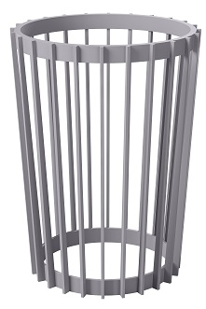 | 5370 | Kwietnik Standy 1/ Standy 1 plant stand | 3
Asortyment/Assortment |  |  | opak/ packing | Biały/ White | Platyna/ Platinum | Głeboka Czerń/ Deep black
 |  |  |  | 011 | 040 | 015
 |  |  |  |  |  |  |  |  |  |  |  |  |  |  |  |  |  |  |  |  |  |  |  |  | 0.00 zł
 | 5374 | Kwietnik Standy 2/ Standy 2 plant stand | 3
Asortyment/Assortment |  |  | opak/ packing | Biały/ White | Platyna/ Platinum | Głeboka Czerń/ Deep black
 |  |  |  | 011 | 040 | 015
 |  |  |  |  |  |  |  |  |  |  |  |  |  |  |  |  |  |  |  |  |  |  |  |  | 0.00 zł
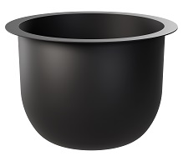 | 5377 | Wkład Standy 1/ Insert Standy 1 | 3
 | 5378 | Wkład standy 2/ Insert Standy 2 | 3
Asortyment/Assortment |  |  | opak/ packing | Naturalne drew | Głeboka Czerń/ Deep black
 |  |  |  | 078 | 015
 |  |  |  |  |  |  |  |  |  |  |  |  |  |  |  |  |  |  |  |  |  |  |  |  | 0.00 zł
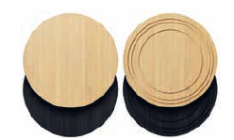 | 5379 | Blat do kwietnika Standy/ Top for Standy | 3
Asortyment/Assortment |  |  | opak/ packing | Biały/ White | Antracyt/ Anthracite | Taupe
 |  |  |  | 011 | 014 | 051
 |  |  |  |  |  |  |  |  |  |  |  |  |  |  |  |  |  |  |  |  |  |  |  |  | 0.00
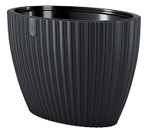 | 5080 | Mika Elipsa 40 | 1
 | 5085 | Mika Elipsa 60 | 1
Asortyment/Assortment |  |  | opak/ packing | Biały/ White | Antracyt/ Anthracite | Platyna/ Platinum | Taupe | Głeboka Czerń/ Deep black | Zielona herbata/ Green tea | Glęboki niebieski/ Deep blue
 |  |  |  | 011 | 014 | 040 | 051 | 084 | 085 | 088
 |  |  |  |  |  |  |  |  |  |  |  |  |  |  |  |  |  |  |  |  |  |  |  |  | 0.00
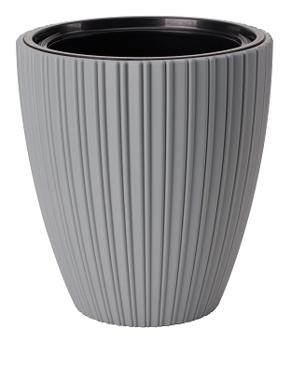 | 5088 | Mika 25 | 3
 | 5090 | Mika 30 | 3
 | 5095 | Mika 40 | 3
 | 5098 | Mika 50 | 1
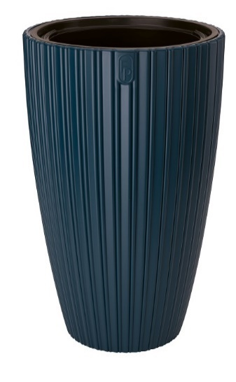 | 5100 | Mika Slim 30 | 3
 | 5105 | Mika Slim 40 | 1
Asortyment/Assortment |  |  | opak/ packing | Biały/ White | Antracyt/ Anthracite | Platyna/ Platinum | Głeboka Czerń/ Deep black | Rdzawy perłowy/ Pearl rust
 |  |  |  | 011 | 014 | 040 | 084 | 091
 |  |  |  |  |  |  |  |  |  |  |  |  |  |  |  |  |  |  |  |  |  |  |  |  | 0.00
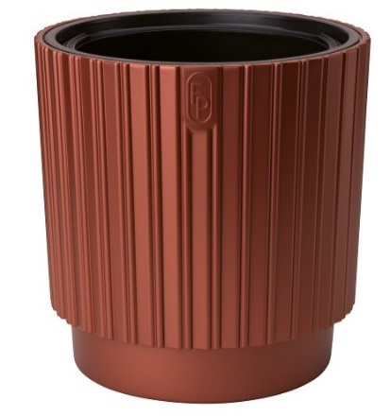 | 5270 | Mika Cyli 30 | 3
 | 5280 | Mika Cyli 40 | 1
Asortyment/Assortment |  |  | opak/ packing | Biały/ White | Antracyt/ Anthracite | Platyna/ Platinum | Migda/ Almond
 |  |  |  | 011 | 014 | 040 | 109
 |  |  |  |  |  |  |  |  |  |  |  |  |  |  |  |  |  |  |  |  |  |  |  |  | 0.00
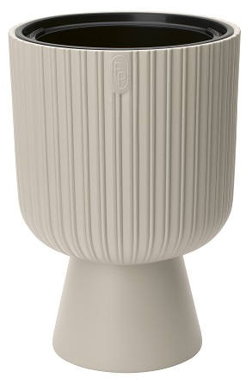 | 5130 | Keli Mika 30 | 3
 | 5135 | Keli Mika 40 | 1
Asortyment/Assortment |  |  | opak/ packing | Biały/ White | Antracyt/ Anthracite | Platyna/ Platinum | Lila róż/ Dusty rose | Migda/ Almond
 |  |  |  | 011 | 014 | 040 | 090 | 109
 |  |  |  |  |  |  |  |  |  |  |  |  |  |  |  |  |  |  |  |  |  |  |  |  | 0.00
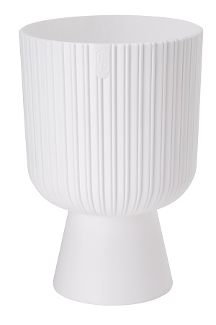 | 5120 | Keli Mika Petit 14 | 5
 | 5125 | Keli Mika Petit 18 | 3
Asortyment/Assortment |  |  | opak/ packing | Biały/ White | Antracyt/ Anthracite | Platyna/ Platinum | Pistacjowy/ Pistachio | Karczoch/ Artichoke | Mleczne Kakao/ Milc cocoa | Głeboka Czerń/ Deep black
 |  |  |  | 011 | 014 | 040 | 042 | 092 | 100 | 084
 |  |  |  |  |  |  |  |  |  |  |  |  |  |  |  |  |  |  |  |  |  |  |  |  | 0.00
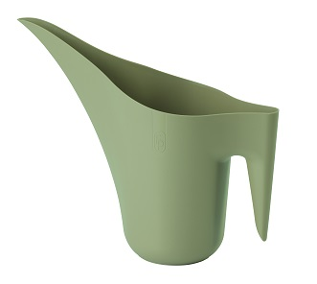 | 3200 | Konewka Aruba/ Aruba watering can | 24
Asortyment/Assortment |  |  | opak/ packing | Biały/ White | Platyna/ Platinum | Głeboka Czerń/ Deep black | Stalowy niebieski/ Steel blue | Mleczne Kakao/ Milc cocoa | Zielona herbata/ Green tea | Antracyt/ Anthracite
 |  |  |  | 011 | 040 | 084 | 095 | 100 | 085 | 014
 |  |  |  |  |  |  |  |  |  |  |  |  |  |  |  |  |  |  |  |  |  |  |  |  | 0.00 zł
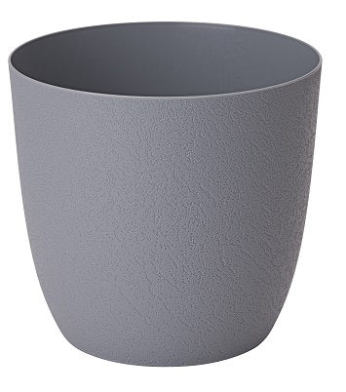 | 5500 | Turo Recycled 11 | 10
 | 5510 | Turo Recycled 13 | 10
 | 5520 | Turo Recycled 15 | 10
 | 5530 | Turo Recycled 17 | 10
 | 5540 | Turo Recycled 19 | 10
 | 5550 | Turo Recycled 24 | 5
 | 5560 | Turo Recycled 30 | 5
 | 5570 | Turo Recycled 35 | 5
 | 5580 | Turo Recycled 40 | 5
Asortyment/Assortment |  |  | opak/ packing | Biały/ White | Antracyt/ Anthracite | Platyna/ Platinum | Głeboka Czerń/ Deep black | Lila róż/ Dusty rose | Migda/ Almond | Kasztan
 |  |  |  | 011 | 014 | 040 | 084 | 090 | 109 | 107
 |  |  |  |  |  |  |  |  |  |  |  |  |  |  |  |  |  |  |  |  |  |  |  |  | 0.00
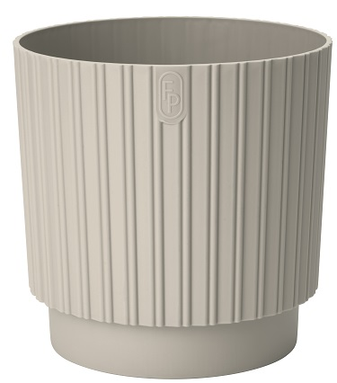 | 5285 | Mika Cyli Petit Recycled 12 | 5
 | 5290 | Mika Cyli Petit Recycled 14 | 5
 | 5300 | Mika Cyli Petit Recycled 18 | 3
 | 5310 | Mika Cyli Petit Recycled 22 | 3
 | 5320 | Mika Cyli Petit Recycled 26 | 3
Asortyment/Assortment |  |  | opak/ packing | Biały/ White | Antracyt/ Anthracite | Platyna/ Platinum | Szaro-beżowy/ Taupe | Głeboka Czerń/ Deep black | Pudrwowy błękit
 |  |  |  | 011 | 014 | 040 | 051 | 084 | 086
 |  |  |  |  |  |  |  |  |  |  |  |  |  |  |  |  |  |  |  |  |  |  |  |  | 0.00
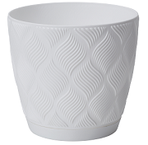 | 5010 | Flow petit Recycled z podstawką 13/ Flow petit Recycled with saucer 13 | 10
 | 5015 | Flow petit Recycled z podstawką 15/ Flow petit Recycled with saucer 15 | 10
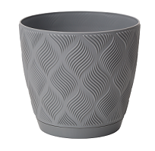
 | 5020 | Flow petit Recycled z podstawką 17/ Flow peit Recycled with saucer 17 | 10
 | 5025 | Flow petit Recycled z podstawką 19/ Flow petit Recycled with saucer 19 | 10
 | 5026 | Flow petit Recycled z podstawką 23/ Flow petit Recycled with saucer 23 | 5
 | 5027 | Flow petit Recycled z podstawką 27/ Flow petit Recycled with saucer 27 | 5
Asortyment/Assortment |  |  | opak/ packing | Biały/ White | Antracyt/ Anthracite | Platyna/ Platinum | Taupe | Leśny mech/ Moss green | Soft terra
 |  |  |  | 011 | 014 | 040 | 051 | 075 | 097
 |  |  |  |  |  |  |  |  |  |  |  |  |  |  |  |  |  |  |  |  |  |  |  |  | 0.00
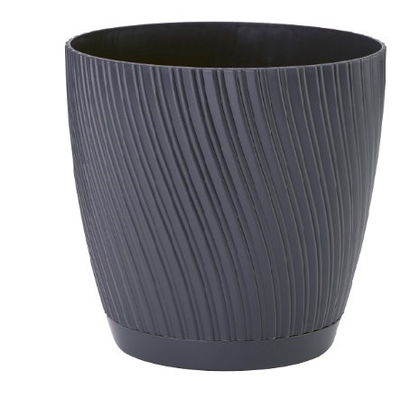 | 4540 | Mika Petit z podstawką Recycled 13/ Mika Petit with saucer Recycled 13 | 10
 | 4550 | Mika Petit z podstawką Recycled 15/ Mika Petit with saucer Recycled 15 | 10
 | 4560 | Mika Petit z podstawką Recycled 17/ Mika Petit with saucer Recycled 17 | 10
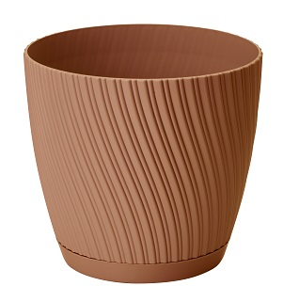
 | 4570 | Mika Petit z podstawką Recycled 19/ Mika Petit with saucer Recycled 19 | 10
 | 4580 | Mika Petit z podstawką Recycled 23/ Mika Petit with saucer Recycled 23 | 5
 | 4590 | Mika Petit z podstawką Recycled 27/ Mika Petit with saucer Recycled 27 | 5
Asortyment/Assortment |  |  | opak/ packing | Biały/ White | Antracyt/ Anthracite | Platyna/ Platinum | Taupe | Leśny mech/ Moss green
 |  |  |  | 011 | 014 | 040 | 051 | 075
 |  |  |  |  |  |  |  |  |  |  |  |  |  |  |  |  |  |  |  |  |  |  |  |  | 0.00
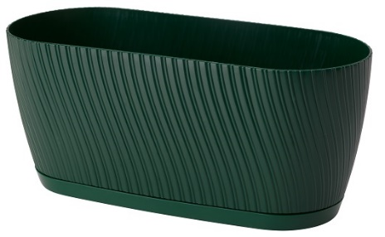 | 4539 | Skrzynka Mika z podstawką Recycled 27/ Mika box Recycled 27 with saucer | 10
Asortyment/Assortment |  |  | opak/ packing | Biały/ White | Antracyt/ Anthracite | Platyna/ Platinum | Juta/ Soft jute | Pudrowy błękit/ Dusty blue | Szałwia/ Salvia | Delikatny róż/ Soft pink | Mleczne kako/ Milky cocoa | Pudrowa Mięta/ Dusty mint | Leśny mech/ Moss green
 |  |  |  | 011 | 014 | 040 | 076 | 086 | 087 | 093 | 100 | 067 | 075
 |  |  |  |  |  |  |  |  |  |  |  |  |  |  |  |  |  |  |  |  |  |  |  |  | 0.00
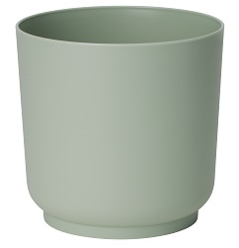 | 4190 | Satina Recykled 13 | 10
 | 4200 | Satina Recykled 15 | 10
 | 4210 | Satina Recykled 17 | 10
 | 4220 | Satina Recykled 20 | 5
 | 4230 | Satina Recykled 25 | 5
Asortyment/Assortment |  |  | opak/ packing | Biały/ White | Antracyt/ Anthracite | Platyna/ Platinum | Juta/ Soft jute | Pudrowy błękit/ Dusty blue | Szałwia/ Salvia
 |  |  |  | 011 | 014 | 040 | 076 | 086 | 087
 |  |  |  |  |  |  |  |  |  |  |  |  |  |  |  |  |  |  |  |  |  |  |  |  | 0.00
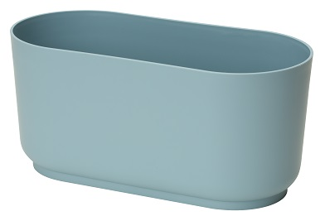 | 4292 | Skrzynka satina 27/ Satina box 27 | 10
Asortyment/Assortment |  |  | opak/ packing | Biały/ White | Czarny/ Black | Szaro- beżowy /Taupe | Zielona herbata/ Green tea | Bezbarwny/ Colourless | Platyna/ Platinum
 |  |  |  | 011 | 015 | 051 | 085 | T00 | 040
 |  |  |  |  |  |  |  |  |  |  |  |  |  |  |  |  |  |  |  |  |  |  |  |  | 0.00
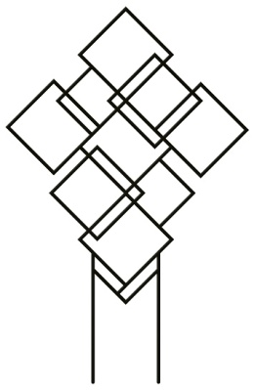 | 0311 | Podpora do roślin Recycled kwadraty / Plant support square Recycled | 10
 | 0310 | Podpora do roślin Recycled okręgi / Plant support Recycled circles | 10
Asortyment/Assortment |  |  | opak/ packing | Biały/ White | Naturalne Drewno/ Natural wood | Malachit/ Malachite | Głeboka Czerń/ Deep black
 |  |  |  | 011 | 078 | 079 | 084
 |  |  |  |  |  |  |  |  |  |  |  |  |  |  |  |  |  |  |  |  |  |  |  |  | 0.00
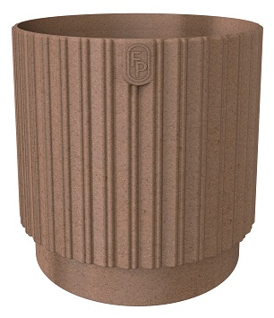 | 5350 | Mika Cyli Petit 14 Wood | 5
 | 5355 | Mika Cyli Petit 18 Wood | 3
 | 5360 | Mika Cyli Petit 22 Wood | 3
 | 5365 | Mika Cyli Petit 26 Wood | 3
Asortyment/Assortment |  |  | opak/ packing | Biały/ White | Antracyt/ Anthracite | Platyna/ Platinum | Naturalne Drewno/ Natural wood | Malachit/ Malachite | Głeboka Czerń/ Deep black
 |  |  |  | 011 | 014 | 040 | 078 | 079 | 084
 |  |  |  |  |  |  |  |  |  |  |  |  |  |  |  |  |  |  |  |  |  |  |  |  | 0.00
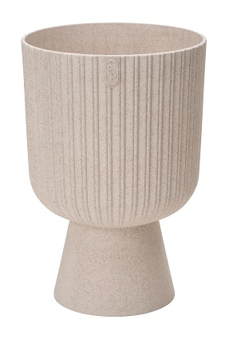 | 5140 | Keli Mika Petit Wood 14 | 5
 | 5145 | Keli Mika Petit Wood 18 | 3
Asortyment/Assortment |  |  | opak/ packing | Biały/ White | Antracyt/ Anthracite | Platyna/ Platinum | Naturalne Drewno/ Natural wood | Malachit/ Malachite | Głeboka Czerń/ Deep black
 |  |  |  | 011 | 014 | 040 | 078 | 079 | 084
 |  |  |  |  |  |  |  |  |  |  |  |  |  |  |  |  |  |  |  |  |  |  |  |  | 0.00
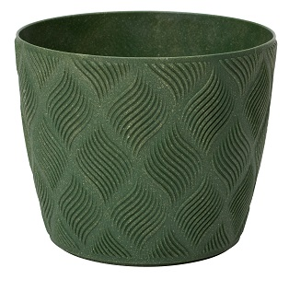 | 5030 | Flow petit Wood 13 | 10
 | 5035 | Flow petit Wood 15 | 10
 | 5040 | Flow petit Wood 17 | 10
 | 5045 | Flow petit Wood 19 | 10
 | 5046 | Flow petit Wood 23 | 5
 | 5047 | Flow petit Wood 27 | 5
Asortyment/Assortment |  |  | opak/ packing | Biały/ White | Platyna/ Platinum | Naturalne Drewno/ Natural wood | Głeboka Czerń/ Deep black
 |  |  |  | 011 | 040 | 078 | 084
 |  |  |  |  |  |  |  |  |  |  |  |  |  |  |  |  |  |  |  |  |  |  |  |  | 0.00
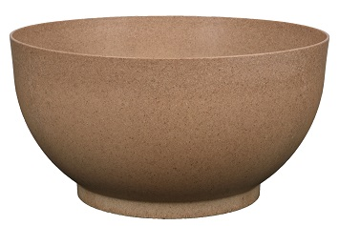 | 4395 | Misa Satina Wood 24/ Bowl Satina Wood 24 | 5
 | 4386 | Misa Satina Wood 30/ Bowl Satina Wood 30 | 5
 | 4391 | Misa Satina Wood 40/ Bowl Satina Wood 40 | 5
Asortyment/Assortment |  |  | opak/ packing | Biały/ White | Platyna/ Platinum | Naturalne Drewno/ Natural wood | Głeboka Czerń/ Deep black
 |  |  |  | 011 | 040 | 078 | 084
 |  |  |  |  |  |  |  |  |  |  |  |  |  |  |  |  |  |  |  |  |  |  |  |  | 0.00
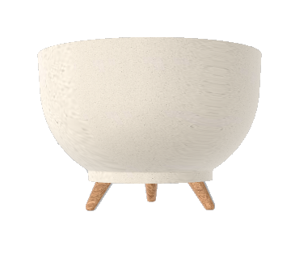 | 4396 | Misa Satina Wood 24 na nóżkach/ Bowl on legs Satina Wood 24 | 5
 | 4387 | Misa Satina Wood 30 na nóżkach/ Bowl on legs Satina Wood 30 | 5
 | 4392 | Misa Satina Wood 40 na nóżkach/ Bowl on legs Satina Wood 40 | 5
Asortyment/Assortment |  |  | opak/ packing | Biały/ White | Antracyt/ Anthracite | Platyna/ Platinum | Naturalne drewno/ Natural wood | Malachit/ Malachite | Głeboka Czerń/ Deep black
 |  |  |  | 011 | 014 | 040 | 078 | 079 | 084
 |  |  |  |  |  |  |  |  |  |  |  |  |  |  |  |  |  |  |  |  |  |  |  |  | 0.00
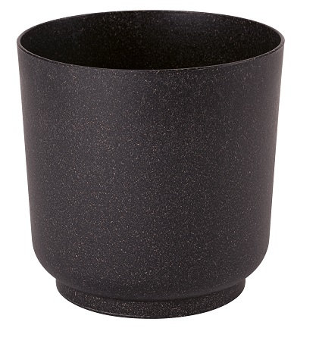 | 4380 | Satina Wood 13 | 10
 | 4381 | Satina Wood 15 | 10
 | 4382 | Satina Wood 17 | 10
 | 4383 | Satina Wood 20 | 5
 | 4384 | Satina Wood 25 | 5
Asortyment/Assortment |  |  | opak/ packing | Biały/ White | Antracyt/ Anthracite | Platyna/ Platinum | Naturalne Drewno/ Natural wood | Malachit/ Malachite | Głeboka Czerń/ Deep black
 |  |  |  | 011 | 014 | 040 | 078 | 079 | 084
 |  |  |  |  |  |  |  |  |  |  |  |  |  |  |  |  |  |  |  |  |  |  |  |  | 0.00
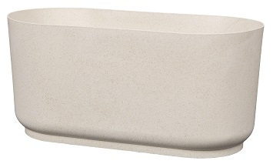 | 4295 | Skrzynka Satina Wood 27/ Satrian Wood 27 box | 10
Asortyment/Assortment |  |  | opak/ packing | Biały/ White | Antracyt/ Anthracite | Platyna/ Platinum | Naturalne Drewno/ Natural wood | Malachit/ Malachite green | Głeboka Czerń/ Deep black
 |  |  |  | 011 | 014 | 040 | 078 | 079 | 084
 |  |  |  |  |  |  |  |  |  |  |  |  |  |  |  |  |  |  |  |  |  |  |  |  | 0.00
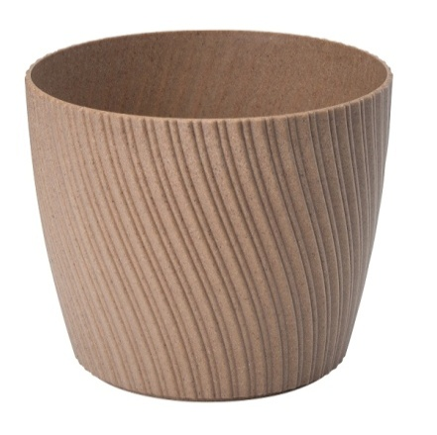 | 4531 | Mika Petit Wood 13 | 10
 | 4532 | Mika Petit Wood 15 | 10
 | 4533 | Mika Petit Wood 17 | 10
 | 4534 | Mika Petit Wood 19 | 10
 | 4535 | Mika Petit Wood 23 | 5
 | 4536 | Mika Petit Wood 27 | 5
Asortyment/Assortment |  |  | opak/ packing | Biały/ White | Antracyt/ Anthracite | Platyna/ Platinum | Naturalne Drewno/ Natural wood | Malachit/ Malachite green | Głeboka Czerń/ Deep black
 |  |  |  | 011 | 014 | 040 | 078 | 079 | 084
 |  |  |  |  |  |  |  |  |  |  |  |  |  |  |  |  |  |  |  |  |  |  |  |  | 0.00
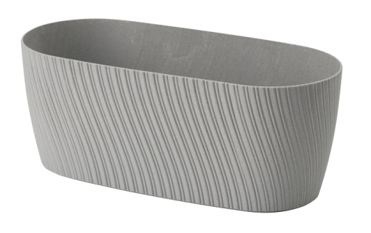 | 4538 | Skrzynka Mika Wood 27/ Mika Wood 27 box | 10
Asortyment/Assortment |  |  | opak/ packing | Terrakota | Jasnoszary/ Light grey | Brownie | Głeboka Czerń/ Deep black
 |  |  |  | 010 | 055 | 068 | 084
 |  |  |  |  |  |  |  |  |  |  |  |  |  |  |  |  |  |  |  |  |  |  |  |  | 0.00 zł
 | 4770 | Zbiornik na deszczówkę Gobi/ Rainwater tank Gobi | 1
Asortyment/Assortment |  |  | opak/ packing | Antracyt/ Anthracite | Szaro- beżowy /Taupe | Malachit/ Malachite | Platyna/ Platinum
 |  |  |  | 014 | 051 | 079 | 040
 |  |  |  |  |  |  |  |  |  |  |  |  |  |  |  |  |  |  |  |  |  |  |  |  | 0.00 zł
 | 4780 | Zbiornik na deszczówkę Mika/ Rainwater tank Mika | 1
Asortyment/Assortment |  |  | opak/ packing | Biały/ White | Antracyt/ Anthracite | Platyna/ Platinum | Ciemny Brąz/ Dark brown | Jasnoszary/ Light grey
 |  |  |  | 011 | 014 | 040 | 070 | 055
 |  |  |  |  |  |  |  |  |  |  |  |  |  |  |  |  |  |  |  |  |  |  |  |  | 0.00
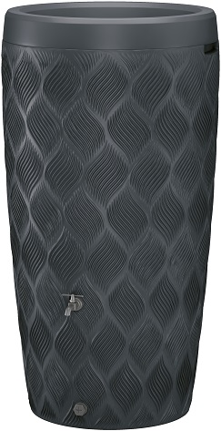 | 4760 | Zbiornik na deszczówkę Flow/ Rainwater tank Flow | 1
Asortyment/Assortment |  |  | opak/ packing | Czarny
 |  |  |  | 015
 |  |  |  |  |  |  |  |  |  |  |  |  |  |  |  |  |  |  |  |  |  |  |  |  | 0.00
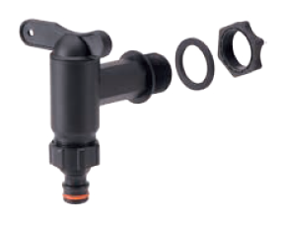 | 4794 | Zestaw Kranik + szybkozłączka/ Set of faucet + quick coupler | 4
 | 4795 | Zestaw Przyłączeniowy/ Connection set | 4
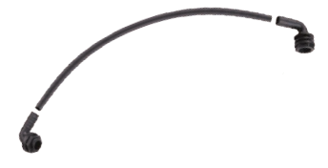 | 4798 | Zestaw Przyłączeniowy kątowy/ Connection set angle | 4
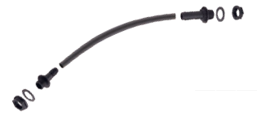 | 4799 | Zestaw Przyłączeniowy prosty/ Connection set straight | 4
Asortyment/Assortment |  |  | opak/ packing | Terrakota | Biały/ White | Antracyt/ Anthracite | Platyna/ Platinum | Szaro- beżowy /Taupe | Jasnoszary/ Light grey | Brownie | Ciemny Brąz/ Dark brown | Malachit/ Malachite | Głeboka Czerń/ Deep black
 |  |  |  | 010 | 011 | 014 | 040 | 051 | 055 | 068 | 070 | 079 | 084
 |  |  |  |  |  |  |  |  |  |  |  |  |  |  |  |  |  |  |  |  |  |  |  |  | 0.00
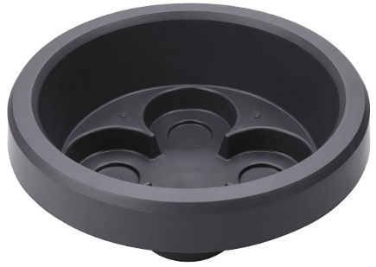 | 4797 | Pokrywa na zbiornik Gobi/Mika/Flow Lid for Rainwater tank Gobi/Mika/Flow | 1
Asortyment/Assortment |  |  | opak/ packing | Biały/ White | Antracyt/ Anthracite | Szaro- beżowy /Taupe | Głeboka Czerń/ Deep black | Migdał/ Almond
 |  |  |  | 011 | 014 | 051 | 084 | 109
 |  |  |  |  |  |  |  |  |  |  |  |  |  |  |  |  |  |  |  |  |  |  |  |  | 0.00 zł
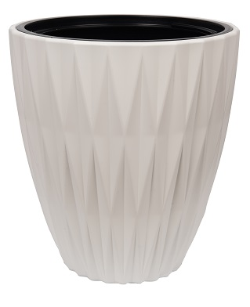
 | 5770 | Caro 25 | 3
 | 5780 | Caro 30 | 3
 | 5790 | Caro 40 | 3
 | 5810 | Caro 50 | 1
Asortyment/Assortment |  |  | opak/ packing | Biały/ White | Antracyt/ Anthracite | Szaro- beżowy /Taupe | Głeboka Czerń/ Deep black | Migdał/ Almond
 |  |  |  | 011 | 014 | 051 | 084 | 109
 |  |  |  |  |  |  |  |  |  |  |  |  |  |  |  |  |  |  |  |  |  |  |  |  | 0
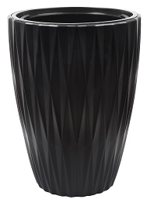 | 5820 | Caro Slim 30 | 3
 | 5830 | Caro Slim 40 | 1
Asortyment/Assortment |  |  | opak/ packing | Biały/ White | Antracyt/ Anthracite | Głeboka Czerń/ Deep black | Zielona herbata/ Green tea | Mleczne Kakao/ Milc cocoa | Migdał/ Almond
 |  |  |  | 011 | 014 | 084 | 085 | 100 | 109
 |  |  |  |  |  |  |  |  |  |  |  |  |  |  |  |  |  |  |  |  |  |  |  |  | 0
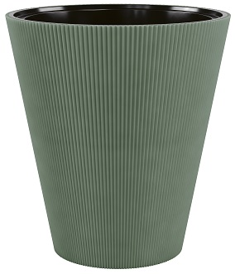 | 5840 | Linea 30 | 5
Asortyment/Assortment |  |  | opak/ packing | Biały/ White | Antracyt/ Anthracite | Głeboka Czerń/ Deep black | Zielona herbata/ Green tea | Mleczne Kakao/ Milc cocoa | Migdał/ Almond
 |  |  |  | 011 | 014 | 084 | 085 | 100 | 109
 |  |  |  |  |  |  |  |  |  |  |  |  |  |  |  |  |  |  |  |  |  |  |  |  | 0
 | 5850 | Linea Slim 30 | 3
Asortyment/Assortment |  |  | opak/ packing | Biały/ White | Antracyt/ Anthracite | Głeboka Czerń/ Deep black | Zielona herbata/ Green tea | Mleczne Kakao/ Milky cocoa
 |  |  |  | 011 | 014 | 084 | 085 | 100
 |  |  |  |  |  |  |  |  |  |  |  |  |  |  |  |  |  |  |  |  |  |  |  |  | 0.00 zł
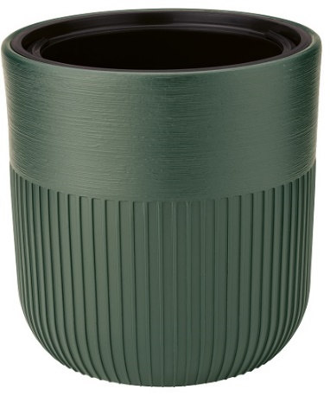 | 5600 | Luca 30 | 3
 | 5610 | Luca 40 | 1
Asortyment/Assortment |  |  | opak/ packing | Biały/ White | Antracyt/ Anthracite | Platyna/ Platinum | Rdzawy perłowy/ Pearl rust
 |  |  |  | 011 | 014 | 040 | 091
 |  |  |  |  |  |  |  |  |  |  |  |  |  |  |  |  |  |  |  |  |  |  |  |  | 0.00
 | 5330 | Satina 30 | 3
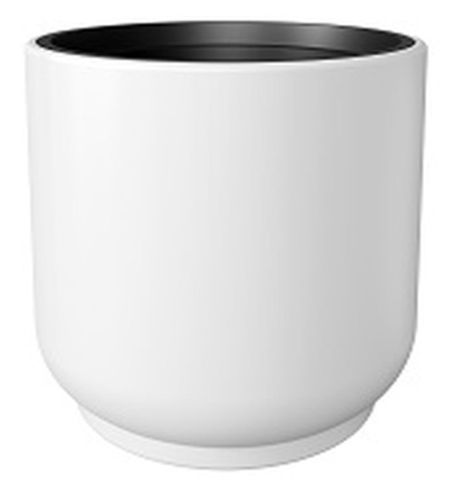 | 5340 | Satina 40 | 1
Asortyment/Assortment |  |  | opak/ packing | Biały/ White | Jasnoszary/ Light grey | Głeboka Czerń/ Deep black
 |  |  |  | 011 | 055 | 084
 |  |  |  |  |  |  |  |  |  |  |  |  |  |  |  |  |  |  |  |  |  |  |  |  | 0.00 zł
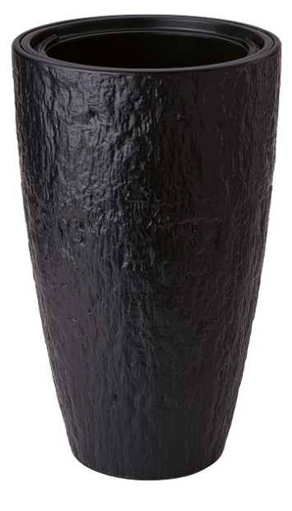 | 5700 | Lati 30 | 3
 | 5720 | Lati 30 Slim | 3
Asortyment/Assortment |  |  | opak/ packing | Biały/ White | Antracyt/ Anthracite | Jasnoszary/ Light grey | Głeboka Czerń/ Deep black | Zielona herbata/ Green tea
 |  |  |  | 011 | 014 | 055 | 084 | 085
 |  |  |  |  |  |  |  |  |  |  |  |  |  |  |  |  |  |  |  |  |  |  |  |  | 0.00
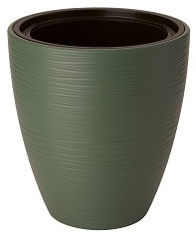 | 5230 | Gobi 30 | 3
 | 5240 | Gobi 40 | 3
Asortyment/Assortment |  |  | opak/ packing | Biały/ White | Antracyt/ Anthracite | Jasnoszary/ Light grey | Głeboka Czerń/ Deep black | Zielona herbata/ Green tea
 |  |  |  | 011 | 014 | 055 | 084 | 085
 |  |  |  |  |  |  |  |  |  |  |  |  |  |  |  |  |  |  |  |  |  |  |  |  | 0.00
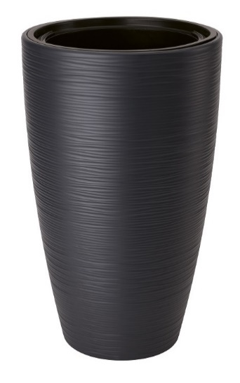 | 5250 | Gobi Slim 30 | 3
 | 5260 | Gobi Slim 40 | 1
Asortyment/Assortment |  |  | opak/ packing | Biały/ White | Antracyt/ Anthracite | Platyna/ Platinum | Taupe | Głeboka Czerń/ Deep black
 |  |  |  | 011 | 014 | 040 | 051 | 084
 |  |  |  |  |  |  |  |  |  |  |  |  |  |  |  |  |  |  |  |  |  |  |  |  | 0.00
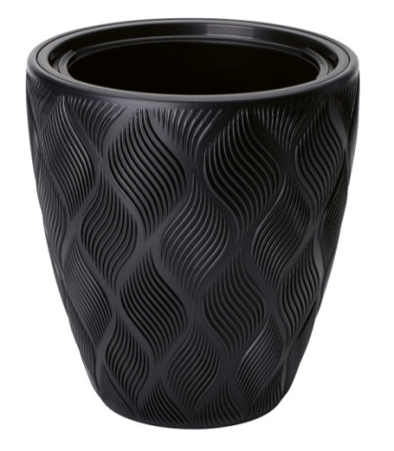 | 4700 | Flow 30 | 3
 | 4710 | Flow 40 | 3
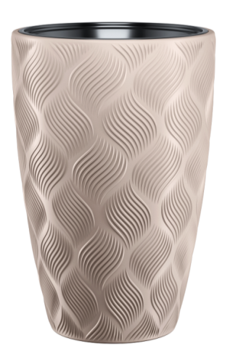 | 4720 | Flow Slim 30 | 3
 | 4730 | Flow Slim 40 | 1
Asortyment/Assortment |  |  | opak/ packing | Biały/ White | Antracyt/ Anthracite | Platyna/ Platinum
 |  |  |  | 011 | 014 | 040
 |  |  |  |  |  |  |  |  |  |  |  |  |  |  |  |  |  |  |  |  |  |  |  |  | 0.00
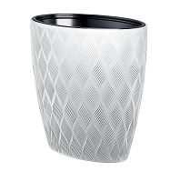 | 5110 | Flow Elipsa 40 | 1
 | 5115 | Flow Elipsa 60 | 1
Asortyment/Assortment |  |  | opak/ packing | Biały/ White | Antracyt/ Anthracite | Taupe | Jasnoszary/ Light grey
 |  |  |  | 011 | 014 | 051 | 055
 |  |  |  |  |  |  |  |  |  |  |  |  |  |  |  |  |  |  |  |  |  |  |  |  | 0.00
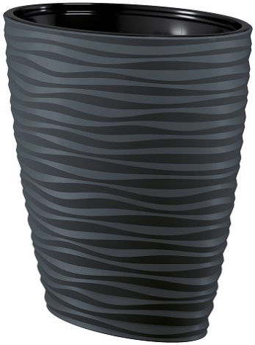 | 3115 | Sahara Dunes Elipsa 40/ Sahara Dunes ellipse 40 | 1
 | 3116 | Sahara Dunes Elipsa 60/ Sahara Dunes ellipse 60 | 1
Asortyment/Assortment |  |  | opak/ packing | Biały/ White | Antracyt/ Anthracite | Taupe | Jasnoszary/ Light grey
 |  |  |  | 011 | 014 | 051 | 055
 |  |  |  |  |  |  |  |  |  |  |  |  |  |  |  |  |  |  |  |  |  |  |  |  | 0.00
 | 3140 | Kula Sahara Dunes/ Sahara Dunes bowl | 3
 | 3150 | Kula wiszaca Sahara Dunes / Sahara Dunes hanging bowl | 3
Asortyment/Assortment |  |  | opak | Biały/ White | Antracyt/ Anthracite | Taupe | Jasnoszary/ Light grey | Czarny/ Black
 |  |  |  | 011 | 014 | 051 | 055 | 015
 |  |  |  |  |  |  |  |  |  |  |  |  |  |  |  |  |  |  |  |  |  |  |  |  | 0.00
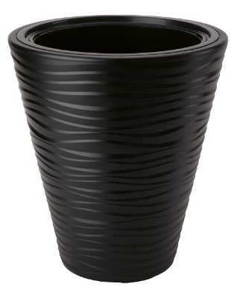 | 2720 | Sahara Dunes 30 | 5
 | 2721 | Sahara Dunes 35 | 3
 | 2722 | Sahara Dunes 40 | 3
 | 2723 | Sahara Dunes Slim 30 | 3
 | 2790 | Sahara Dunes Slim 35 | 3
 | 2724 | Sahara Dunes Slim 40 | 1
Asortyment/Assortment |  |  | opak/ packing | Biały/ White | Antracyt/ Anthracite | Taupe | Jasnoszary/ Light grey
 |  |  |  | 011 | 014 | 051 | 055
 |  |  |  |  |  |  |  |  |  |  |  |  |  |  |  |  |  |  |  |  |  |  |  |  | 0.00
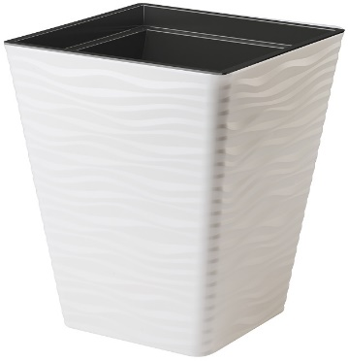 | 3920 | Sahara Dunes kwadrat 30/ Sahara Dunes square 30 | 5
 | 3930 | Sahara Dunes kwadrat 35/ Sahara Dunes square 35 | 3
 | 3940 | Sahara Dunes kwadrat 40/ Sahara Dunes square 40 | 3
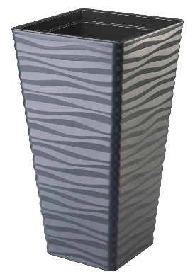 | 3950 | Sahara Dunes Slim kwadrat 30/ Sahara Dunes Slim square 30 | 3
 | 3960 | Sahara Dunes Slim kwadrat 35/ Sahara Dunes Slim square 35 | 3
 | 3970 | Sahara Dunes Slim kwadrat 40/ Sahara Dunes Slim square 40 | 1
Asortyment/Assortment |  |  | opak | Biały/ White | Antracyt/ Anthracite | Taupe | Ciemny brąz/ Dark brown
 |  |  |  | 011 | 014 | 051 | 070
 |  |  |  |  |  |  |  |  |  |  |  |  |  |  |  |  |  |  |  |  |  |  |  |  | 0.00
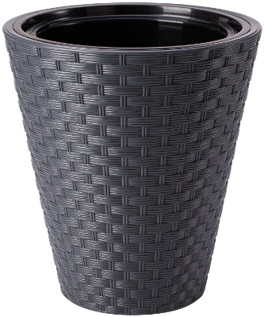 | 3800 | Rattana 30 | 5
 | 3820 | Rattana 40 | 3
 | 3830 | Rattana Slim 30 | 3
 | 3850 | Rattana Slim 40 | 1
Asortyment/Assortment |  |  | opak | Biały/ White | Antracyt/ Anthracite | Taupe | Ciemny brąz/ Dark brown
 |  |  |  | 011 | 014 | 051 | 070
 |  |  |  |  |  |  |  |  |  |  |  |  |  |  |  |  |  |  |  |  |  |  |  |  | 0.00
 | 3860 | Rattana kwadrat 30/ Rattana square 30 | 5
 | 3870 | Rattana kwadrat 35/ Rattana square 35 | 3
 | 3880 | Rattana kwadrat 40/ Rattana square 40 | 3
 | 3890 | Rattana kwadrat Slim 30/ Rattana square Slim 30 | 3
 | 3900 | Rattana kwadrat Slim 35/ Rattana square Slim 35 | 3
 | 3910 | Rattana kwadrat Slim 40/ Rattana square Slim 40 | 1
Asortyment/Assortment |  |  | opak/ packing | Biały/ White | Antracyt/ Anthracite | Beton/ Concrete
 |  |  |  | 011 | 014 | 059
 |  |  |  |  |  |  |  |  |  |  |  |  |  |  |  |  |  |  |  |  |  |  |  |  | 0.00
 | 2800 | Makata 30 | 5
 | 2820 | Makata 40 | 3
 | 2830 | Makata Slim 30 | 3
 | 2850 | Makata Slim 40 | 1
Asortyment/Assortment |  |  | opak/ packing | Cafe latte | Biały/ White | Antracyt/ Anthracite | Platyna/ Platinum
 |  |  |  | 002 | 011 | 014 | 040
 |  |  |  |  |  |  |  |  |  |  |  |  |  |  |  |  |  |  |  |  |  |  |  |  | 0.00
 | 2900 | Diament 30/ Diamond 30 | 5
 | 2920 | Diament 40/ Diamond 40 | 3
 | 2930 | Diament Slim 30/ Diamond Slim 30 | 3
 | 2950 | Diament Slim 40/ Diamond Slim 40 | 1
Asortyment/Assortment |  |  | opak/ packing | Biały/ White | Antracyt/ Anthracite | Taupe | Brownie
 |  |  |  | 011 | 014 | 051 | 068
 |  |  |  |  |  |  |  |  |  |  |  |  |  |  |  |  |  |  |  |  |  |  |  |  | 0.00
 | 4630 | Kora 30 | 5
 | 4640 | Kora 40 | 3
 | 4650 | Kora Slim 30 | 3
 | 4660 | Kora Slim 40 | 1
Asortyment/Assortment |  |  | opak/ packing | Biały/ White | Antracyt/ Anthracite | Platyna/ Platinum | Głeboka Czerń/ Deep black
 |  |  |  | 011 | 014 | 040 | 084
 |  |  |  |  |  |  |  |  |  |  |  |  |  |  |  |  |  |  |  |  |  |  |  |  | 0.00
 | 4670 | Diva Slim 30 | 3
 | 4680 | Diva Slim 40 | 1
Asortyment/Assortment |  |  | opak/ packing | Antracyt/ Anthracite | Juta/ soft Jute | Popielaty/ Ashen
 |  |  |  | 014 | 076 | 077
 |  |  |  |  |  |  |  |  |  |  |  |  |  |  |  |  |  |  |  |  |  |  |  |  | 0.00
 | 4600 | Lina 30 | 3
 | 4610 | Lina 35 | 3
 | 4620 | Lina 40 | 3
Asortyment/Assortment |  |  | opak/ packing | Biały/ White | Antracyt/ Anthracite | Platyna/ Platinum | Taupe
 |  |  |  | 011 | 014 | 040 | 051
 |  |  |  |  |  |  |  |  |  |  |  |  |  |  |  |  |  |  |  |  |  |  |  |  | 0.00
 | 4592 | Kula Mika/ Mika bowl | 3
 | 4593 | Kula Mika wisząca / Mika hanging bowl | 3
Asortyment / Assortment |  |  | opak/ packing | Antracyt/ Anthracite | Juta/ soft Jute | Popielaty/ Ashen
 |  |  |  | 014 | 076 | 077
 |  |  |  |  |  |  |  |  |  |  |  |  |  |  |  |  |  |  |  |  |  |  |  |  | 0.00
 | 4625 | Kula Lina/ Lina bowl | 3
 | 4626 | Kula Lina wisząca/ Lina hanging bowl | 3
Asortyment/Assortment |  |  | opak/ packing | Czarny/ Black
 |  |  |  | 015
 |  |  |  |  |  |  |  |  |  |  |  |  |  |  |  |  |  |  |  |  |  |  |  |  | 0.00
 | 2804 | Wkład 0/ Insert 0 for size 25 | 3
 | 2797 | Wkład 1/ Insert 1 for size 30 | 3
 | 2798 | Wkład 2/ Insert 2 for size 35 | 3
 | 2799 | Wkład 3/ Insert 3 for size 40 | 1
 | 2805 | Wkład 4/ Insert 4 for size 50 | 1
Asortyment/Assortment |  |  | opak/ packing | Czarny/ Black
 |  |  |  | 015
 |  |  |  |  |  |  |  |  |  |  |  |  |  |  |  |  |  |  |  |  |  |  |  |  | 0.00
 | 2801 | Wkład kwadratowy do rozmiaru 30 / square insert for size 30 | 3
 | 2802 | Wkład kwadratowy do rozmiaru 35 / square insert for size 35 | 3
 | 2803 | Wkład kwadratowy do rozmiaru 40 / square insert for size 40 | 1
Asortyment/Assortment |  |  | opak/ packing | Czarny/ Black
 |  |  |  | 015
 |  |  |  |  |  |  |  |  |  |  |  |  |  |  |  |  |  |  |  |  |  |  |  |  | 0.00
 | 3117 | Wkład do elipsy/ Insert to ellipse | 1
Asortyment/Assortment |  |  | opak/ packing | Biały/ White | Antracyt/ Anthracite | Głeboka Czerń/ Deep black | Lodowy szary/ Cool gry | Cappuccino
 |  |  |  | 011 | 014 | 084 | 105 | 110
 |  |  |  |  |  |  |  |  |  |  |  |  |  |  |  |  |  |  |  |  |  |  |  |  | 0.00 zł
 | 5730 | Caro Petit 13 | 10
 | 5740 | Caro Petit 15 | 10
 | 5750 | Caro Petit 18 | 5
 | 5760 | Caro Petit 21 | 5
Asortyment/Assortment |  |  | opak/ packing | Biały/ White | Antracyt/ Anthracite | Karczoch/ Artichoke | Lodowy szary/ Cool gry | Migdał/ Almond
 |  |  |  | 011 | 014 | 092 | 105 | 109
 |  |  |  |  |  |  |  |  |  |  |  |  |  |  |  |  |  |  |  |  |  |  |  |  | 0
 | 5900 | Mati 11 | 10
 | 5910 | Mati 15 | 10
 | 5920 | Mati 19 | 10
Asortyment/Assortment |  |  | opak/ packing | Biały/ White | Głeboka Czerń/ Deep black | Zielona herbata/ Green tea | Stalowy niebieski/ Steel blue | Mleczne Kakao/ Milky cocoa | Wanilia/ Vanilla | Antracyt/ Anthracite
 |  |  |  | 011 | 084 | 085 | 095 | 100 | 101 | 014
 |  |  |  |  |  |  |  |  |  |  |  |  |  |  |  |  |  |  |  |  |  |  |  |  | 0.00 zł
 | 5400 | Luca Petit 12 | 10
 | 5410 | Luca Petit 14 | 10
 | 5420 | Luca Petit 16 | 10
 | 5430 | Luca Petit 19 | 5
 | 5440 | Luca Petit 22 | 5
Asortyment/Assortment |  |  | opak/ packing | Kremowy/ Cream | Beżowy/ Cafe latte | Czerw metalik dost sezonowo X-XII/ Red metalic avalable X-XII | Zielony jasny/ Light grey | Biały/ White | Platyna/ Platinum | Jagoda/ Blueberry sorbet | Taupe | Beton/ Concrete | Zielona Herbata | Stalowy niebieski | Rożowy Brąz/ Rosy brown | Różowy/ Pink | Fioletowy/ Violet | Terracotta | Lila | Pastelowa limonka /Pastel lime | Pastelowa Malina/ Pastel raspberry | Bawarka/ Milk tea | Pomarańczowy/Orange
 |  |  |  | 001 | 002 | 006 | 007 | 011 | 040 | 043 | 051 | 059 | 085 | 095 | 096 | 004 | 005 | 010 | 046 | 052 | 053 | 058 | 003
 |  |  |  |  |  |  |  |  |  |  |  |  |  |  |  |  |  |  |  |  |  |  |  |  | 0.00
 | 0740 | Toscana 11 okrągła/ Toscana round 11 | 10
 | 0741 | Toscana 13 okrągła/ Toscana round 13 | 10
 | 0742 | Toscana 15 okrągła/ Toscana round 15 | 10
 | 0743 | Toscana 17 okrągła/ Toscana round 17 | 10
 | 0744 | Toscana 19 okrągła/ toscana round 19 | 10
 | 0745 | Toscana 22 okrągła/ Toscana round 22 | 5
 | 0746 | Toscana 25 okrągła/ Toscana round 25 | 5
Asortyment/Assortment |  |  | opak/ packing | Kremowy/ Cream | Beżowy (cafe latte) | Zielony jasny/ Light grey | Biały/ White | Beton/ Concrete | Szaro-beżowy | Jagoda/ Blueberry sorbet | Pomarańczowy/Orange | Różowy/ Pink | Fioletowy/ Violet | Czerwony metalik/ Red metalic | Zielony oliwkowy/ Olive green | Terracotta | Żółty pastelowy/ pastel yellow | Zielony Pastel/ Pastel green | Pistacjowy/ Pistachio | Lila | Róża wintage/ Vintage rose | Pastelowa limonka /Pastel lime | Pastelowa Malina/ Pastel raspberry | Bawarka/ Milk tea
 |  |  |  | 001 | 002 | 007 | 011 | 059 | 051 | 043 | 003 | 004 | 005 | 006 | 008 | 010 | 018 | 021 | 042 | 046 | 050 | 052 | 053 | 058
 |  |  |  |  |  |  |  |  |  |  |  |  |  |  |  |  |  |  |  |  |  |  |  |  | 0.00
 | 0730 | Toscana 11 kwadratowa/ Toscana square 11 | 10
 | 0731 | Toscana 13 kwadratowa/ Toscana square 13 | 10
 | 0732 | Toscana 15 kwadratowa/ Toscana square 15 | 10
 | 0733 | Toscana 17 kwadratowa/ Toscana square 17 | 10
 | 0734 | Toscana 19 kwadratowa/ Toscana square 19 | 10
 | 0735 | Toscana 22 kwadratowa/ Toscana square 22 | 5
 | 0736 | Toscana 25 kwadratowa/ Toscana square 25 | 5
Asortyment/Assortment |  |  | opak/ packing | Kremowy/ Ceam | Biały/ White | Antracyt/ Anthracite | Czarny/ Black | Platyna/ Platinum | Taupe | Jasnoszary/ Light grey | Zielona Herbata/ Green tea | Stalowy niebieski/ Steel blue | Perłowy Beż/ Pearl beige | Marsala | Bawarka/ Milk tea
 |  |  |  | 001 | 011 | 014 | 015 | 040 | 051 | 055 | 085 | 095 | 098 | 057 | 058
 |  |  |  |  |  |  |  |  |  |  |  |  |  |  |  |  |  |  |  |  |  |  |  |  | 0.00
 | 3000 | Sahara petit z podstawką 11/ Sahara petit with saucer 11 | 10
 | 3010 | Sahara petit z podstawką 13/ Sahara petit with saucer 13 | 10
 | 3020 | Sahara petit z podstawką 15/ Sahara petit with saucer 15 | 10
 | 3030 | Sahara petit z podstawką 17/ Sahara petit with saucer 17 | 10
 | 3040 | Sahara petit z podstawką 19/ Sahara petit with saucer 19 | 10
...

